FMEDA
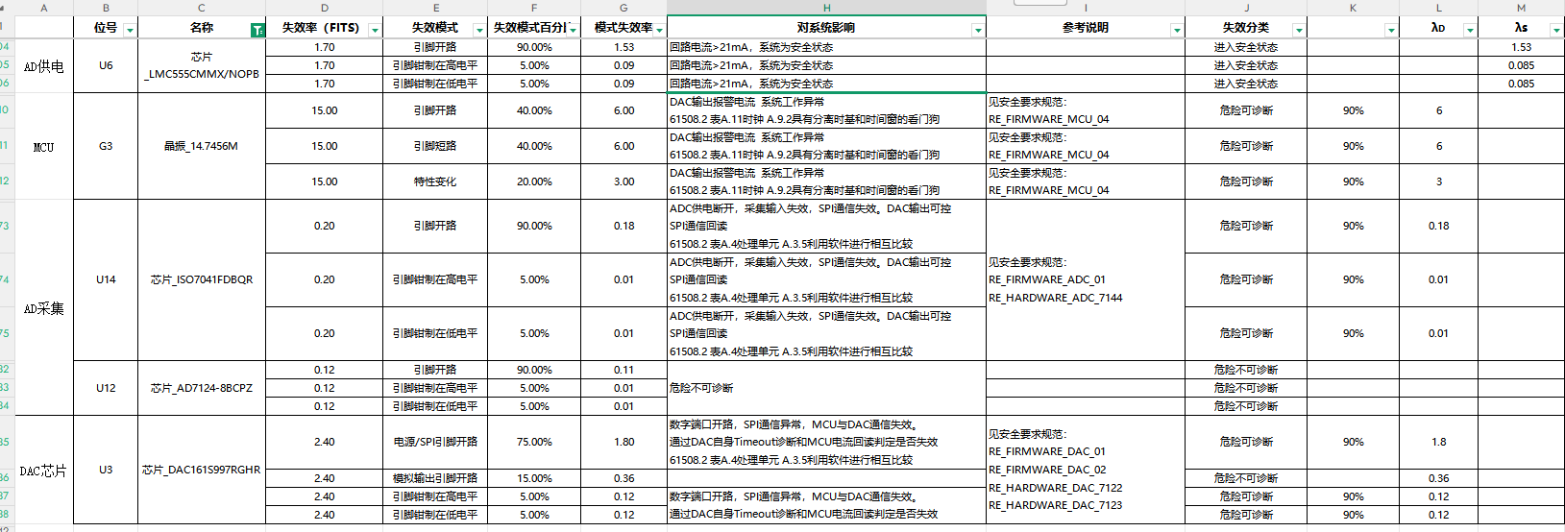
 | 位号 | 名称 | 失效率（FITS） | 失效模式 | 失效模式百分比 | 模式失效率 | 对系统影响 | 失效分类 | 使用的安全机制 | 诊断覆盖率 | λD | λs | λ＃ | λDD | λDU

供电部分 | F1 | 保险丝 _LF.T4AL250VP | 25.00 | 无故熔断 | 82.00% | 20.50 | 总线输入开路，无输入电压,,系统无法上电 | 安全失效 |  |  |  | 20.50
 |  |  | 25.00 | 高阻断路 | 9.00% | 2.25 | 总线输入开路，无输入电压,,系统无法上电 | 安全失效
 |  |  | 25.00 | 间歇性通断 | 9.00% | 2.25 | 系统间歇性停运 | 危险失效 | 电源电压监测诊断 | 99.00% | 2.25 |  |  | 2.2275 | 0.0225
 |  |  | 25.00 | 接地故障 | 0.00% | 0.00 | 总线输入正常，输出电流无变化，对系统状态无影响。 | 无影响
 | D2 | 双向瞬态抑制二极管（双向 TVS） _SMAJ24CA | 7.00 | 开路 | 20.00% | 1.40 | 总线输入正常，输出电流无变化，对系统状态无影响。 | 无影响
 |  |  | 7.00 | 短路 | 80.00% | 5.60 | 总线输入短路，无输入电压，系统无法上电 | 安全失效 |  |  |  | 5.60
 |  |  | 7.00 | 漂移 | / |  |  | /
 | C7 | 铝液态电解电容（电源输入端滤波电容） T2348_560uF/50V | 3.30 | 开路 | 30.00% | 0.99 | 总线输入正常，输出电流无变化，对系统状态无影响。 | 无影响
 |  |  | 3.30 | 短路 | 30.00% | 0.99 | 总线输入短路，系统无法上电 | 安全失效 |  |  |  | 0.99
 |  |  | 3.30 | 漂移 | 40.00% | 1.32 | 总线输入正常，输出电流无变化，对系统状态无影响。 | 无影响
 | C9 | 陶瓷电容（电源输入端滤波电容） _2.2uF/50V | 2.00 | 开路 | 10.00% | 0.20 | 总线输入正常，输出电流无变化，对系统状态无影响。 | 无影响
 |  |  | 2.00 | 短路 | 90.00% | 1.80 | 总线输入短路，系统无法上电 | 安全失效 |  |  |  | 1.80
 |  |  | 2.00 | 漂移 | / |  |  | /
 | R3 | 压敏电阻_14D470K | 1.00 | 开路 | 20.00% | 0.20 | 总线输入正常，输出电流无变化，对系统状态无影响。 | 无影响
 |  |  | 1.00 | 短路 | 80.00% | 0.80 | 总线输入短路，系统无法上电 | 安全失效 |  |  |  | 0.80
 |  |  | 1.00 | 漂移 | / |  |  | /
 | C6 | 铝液态电解电容（电源输入端滤波电容） 3M2304_68uF/50V | 3.30 | 开路 | 30.00% | 0.99 | 总线输入正常，输出电流无变化，对系统状态无影响。 | 无影响
 |  |  | 3.30 | 短路 | 30.00% | 0.99 | 总线输入短路，系统无法上电 | 安全失效 |  |  |  | 0.99
 |  |  | 3.30 | 漂移 | 40.00% | 1.32 | 总线输入正常，输出电流无变化，对系统状态无影响。 | 无影响
 | C3 | 陶瓷电容（电源输入端滤波电容） _4.7uF/50V | 2.00 | 开路 | 10.00% | 0.20 | 总线输入正常，输出电流无变化，对系统状态无影响。 | 无影响
 |  |  | 2.00 | 短路 | 90.00% | 1.80 | 总线输入短路，系统无法上电 | 安全失效 |  |  |  | 1.80
 |  |  | 2.00 | 漂移 | / |  |  | /
 | C4 | 陶瓷电容（电源输入端滤波电容） _4.7uF/50V | 2.00 | 开路 | 10.00% | 0.20 | 总线输入正常，输出电流无变化，对系统状态无影响。 | 无影响
 |  |  | 2.00 | 短路 | 90.00% | 1.80 | 总线输入短路，系统无法上电 | 安全失效 |  |  |  | 1.80
 |  |  | 2.00 | 漂移 | / |  |  | /
 | L1 | 共模滤波电感 _PDSQAT2418-103MLB | 1.26 | 开路 | 80.00% | 1.01 | 总线输入开路，,系统无法启动 | 安全失效 |  |  |  | 1.01
 |  |  | 1.26 | 短路 | 20.00% | 0.25 | 总线输入正常，输出电流无变化，对系统状态无影响。 | 无影响
 |  |  | 1.26 | 漂移 | /
 | C5 | 陶瓷电容（电源输入端滤波电容） _10uF/50V | 2.00 | 开路 | 10.00% | 0.20 | 总线输入正常，输出电流无变化，对系统状态无影响。 | 无影响
 |  |  | 2.00 | 短路 | 90.00% | 1.80 | 总线输入短路，系统无法上电 | 安全失效 |  |  |  | 1.80
 |  |  | 2.00 | 漂移 | / |  |  | /
 | C8 | 陶瓷电容（电源输入端滤波电容） _10uF/50V | 2.00 | 开路 | 10.00% | 0.20 | 总线输入正常，输出电流无变化，对系统状态无影响。 | 无影响
 |  |  | 2.00 | 短路 | 90.00% | 1.80 | 总线输入短路，系统无法上电 | 安全失效 |  |  |  | 1.80
 |  |  | 2.00 | 漂移 | / |  |  | /
 | C28 | 铝液态电解电容（电源输入端滤波电容） 3M2417_330uF/50V | 3.30 | 开路 | 30.00% | 0.99 | 总线输入正常，输出电流无变化，对系统状态无影响。 | 无影响
 |  |  | 3.30 | 短路 | 30.00% | 0.99 | 总线输入短路，系统无法上电 | 安全失效 |  |  |  | 0.99
 |  |  | 3.30 | 漂移 | 40.00% | 1.32 | 总线输入正常，输出电流无变化，对系统状态无影响。 | 无影响
 | C1 | 陶瓷电容（接地） _2.2nF/400V | 2.00 | 开路 | 10.00% | 0.20 | 总线输入正常，输出电流无变化，对系统状态无影响。 | 无影响
 |  |  | 2.00 | 短路 | 90.00% | 1.80 | 总线输入正常，输出电流无变化，对系统状态无影响。 | 无影响 |  |  |  | 1.80
 |  |  | 2.00 | 漂移 | / |  |  | /
 | D1 | 防反二极管 _MBRB20100CTT4G | 1.00 | 开路 | 20.00% | 0.20 | 总线输入开路，无输入电压，系统无法上电 | 安全失效 |  |  |  | 0.20
 |  |  | 1.00 | 短路 | 80.00% | 0.80 | 总线输入正常，输出电流无变化，对系统状态无影响。 | 无影响
 |  |  | 1.00 | 漂移 | / |  |  | /
 | L2 | 共模滤波电感 _PDSQAT2418-103MLB | 1.26 | 开路 | 80.00% | 1.01 | 总线输入开路，,系统无法启动 | 安全失效 |  |  |  | 1.01
 |  |  | 1.26 | 短路 | 20.00% | 0.25 | 总线输入正常，输出电流无变化，对系统状态无影响。 | 无影响
 |  |  | 1.26 | 漂移 | /
 | C30 | 陶瓷电容（电源输入端滤波电容） _10uF/50V | 2.00 | 开路 | 10.00% | 0.20 | 总线输入正常，输出电流无变化，对系统状态无影响。 | 无影响
 |  |  | 2.00 | 短路 | 90.00% | 1.80 | 总线输入短路，系统无法上电 | 安全失效 |  |  |  | 1.80
 |  |  | 2.00 | 漂移 | / |  |  | /
 | C31 | 陶瓷电容（电源输入端滤波电容） _10uF/50V | 2.00 | 开路 | 10.00% | 0.20 | 总线输入正常，输出电流无变化，对系统状态无影响。 | 无影响
 |  |  | 2.00 | 短路 | 90.00% | 1.80 | 总线输入短路，系统无法上电 | 安全失效 |  |  |  | 1.80
 |  |  | 2.00 | 漂移 | / |  |  | /
 | C32 | 铝液态电解电容（电源输入端滤波电容） 3M2417_330uF/50V | 3.30 | 开路 | 30.00% | 0.99 | 总线输入正常，输出电流无变化，对系统状态无影响。 | 无影响
 |  |  | 3.30 | 短路 | 30.00% | 0.99 | 总线输入短路，系统无法上电 | 安全失效 |  |  |  | 0.99
 |  |  | 3.30 | 漂移 | 40.00% | 1.32 | 总线输入正常，输出电流无变化，对系统状态无影响。 | 无影响
 | D12 | 双向瞬态抑制二极管（双向 TVS） _SMAJ24CA | 7.00 | 开路 | 20.00% | 1.40 | 总线输入正常，输出电流无变化，对系统状态无影响。 | 无影响
 |  |  | 7.00 | 短路 | 80.00% | 5.60 | 总线输入短路，无输入电压，系统无法上电 | 安全失效 |  |  |  | 5.60
 |  |  | 7.00 | 漂移 | / |  |  | /
 | R1 | 贴片电阻 _0Ω | 0.30 | 开路 | 40.00% | 0.12 | 接地断开。 | 安全失效 |  |  |  | 0.12
 |  |  | 0.30 | 短路 | / | / | / | / |  |  |  | /
 |  |  | 0.30 | 漂移 | 60.00% |  | 无影响 | 无影响
 | R2 | 贴片电阻 _0Ω | 0.30 | 开路 | 40.00% | 0.12 | 接地断开。 | 安全失效 |  |  |  | 0.12
 |  |  | 0.30 | 短路 | / | / | / | / |  |  |  | /
 |  |  | 0.30 | 漂移 | 60.00% |  | 无影响 | 无影响
 | R5 | 贴片电阻 _0Ω | 0.30 | 开路 | 40.00% | 0.12 | 接地断开。 | 安全失效 |  |  |  | 0.12
 |  |  | 0.30 | 短路 | / | / | / | / |  |  |  | /
 |  |  | 0.30 | 漂移 | 60.00% |  | 无影响 | 无影响
 | JP1 | 连接器 _96P-6043-072V-8 | 28.80 | 开路 | 20.00% | 5.76 | 连接断开。 | 安全失效 |  |  |  | 5.76
 |  |  | 28.80 | 短路 | 10.00% | 2.88 | 无影响 | 无影响 |  |  |  | 2.88
 |  |  | 28.80 | 漂移 | 70.00% | 20.16 | 无影响 | 无影响
 | U1 | 电源模块 _URA2424LD‑60WR3 | 0.10 | 输出电压高于规定范围的高阈值((即过压) | 33.30% | 0.03 | 持续高压输出，损坏下游器件，可引发误动作 | 危险失效 | 电源电压监测诊断 | 99.00% | 0.03 | 0.03 |  | 0.032967 | 0.000333
 |  |  | 0.10 | 输出电压低于规定范围的高阈值((即欠压) | 33.30% | 0.03 | 电压不足但仍供电，逻辑错乱、采样错误，存在误动作风险 | 危险失效 | 电源电压监测诊断 | 99.00% | 0.03 | 0.03 |  | 0.032967 | 0.000333
 |  |  | 0.10 | 抖动 | 33.30% | 0.03 | 电源持续存在，电压不稳定，造成下游逻辑紊乱，存在误动作风险 | 危险失效 | 电源电压监测诊断 | 99.00% | 0.03 | 0.03 |  | 0.032967 | 0.000333
 | U2 | 电源模块 _VRB2405LD‑40WR3 | 0.10 | 输出电压高于规定范围的高阈值((即过压) | 33.30% | 0.03 | 持续高压输出，损坏下游器件，可引发误动作 | 危险失效 | 电源电压监测诊断 | 99.00% | 0.03 | 0.03 |  | 0.032967 | 0.000333
 |  |  | 0.10 | 输出电压低于规定范围的高阈值((即欠压) | 33.30% | 0.03 | 电压不足但仍供电，逻辑错乱、采样错误，存在误动作风险 | 危险失效 | 电源电压监测诊断 | 99.00% | 0.03 | 0.03 |  | 0.032967 | 0.000333
 |  |  | 0.10 | 抖动 | 33.30% | 0.03 | 电源持续存在，电压不稳定，造成下游逻辑紊乱，存在误动作风险 | 危险失效 | 电源电压监测诊断 | 99.00% | 0.03 | 0.03 |  | 0.032967 | 0.000333
 | U3 | 电源模块 _URA2412LD‑60WR3 | 0.10 | 输出电压高于规定范围的高阈值((即过压) | 33.30% | 0.03 | 持续高压输出，损坏下游器件，可引发误动作 | 危险失效 | 电源电压监测诊断 | 99.00% | 0.03 | 0.03 |  | 0.032967 | 0.000333
 |  |  | 0.10 | 输出电压低于规定范围的高阈值((即欠压) | 33.30% | 0.03 | 电压不足但仍供电，逻辑错乱、采样错误，存在误动作风险 | 危险失效 | 电源电压监测诊断 | 99.00% | 0.03 | 0.03 |  | 0.032967 | 0.000333
 |  |  | 0.10 | 抖动 | 33.30% | 0.03 | 电源持续存在，电压不稳定，造成下游逻辑紊乱，存在误动作风险 | 危险失效 | 电源电压监测诊断 | 99.00% | 0.03 | 0.03 |  | 0.032967 | 0.000333

芯片FIT值及失效分析
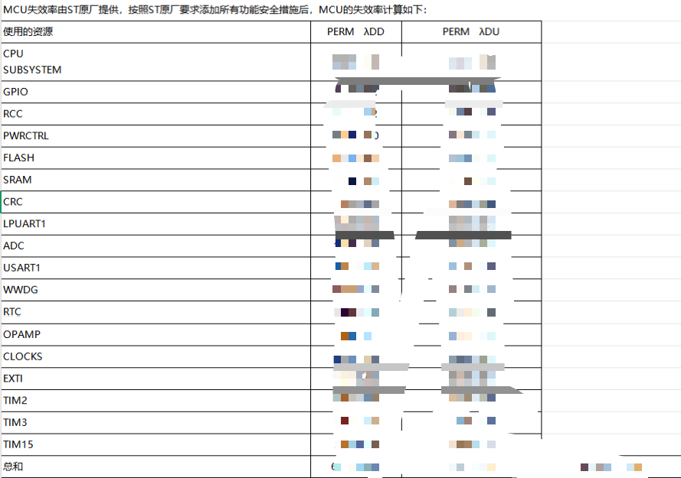
序号 | 名称 | 种类 | 封装 | 厂家 | 链接 | FIT值 | 失效模式 | 失效百分比 | 官网数据(FIT)
1 | LMQ66410R5RXBR | 电源芯片 | VQFN-14-EP(2.6x2.6) | TI(德州仪器) |  | 0.1 | 输出电压高于规定范围的高阈值((即过压) | 33.33%
 |  |  |  |  |  |  | 输出电压低于规定范围的低阈值(即欠压) | 33.33%
 |  |  |  |  |  |  | 抖动 | 33.33%
2 | DAC161P997 | DAC芯片 | WQFN-16 | TI | https://www.ti.com.cn/quality/cn/docs/estimator.tsp#resultstable | 2.4 | DAC输出不正确或不可用 | 30.00%
 |  |  |  |  |  |  | 数字通信错误 | 20.00%
 |  |  |  |  |  |  | HART通信不可用 | 20.00%
 |  |  |  |  |  |  | 诊断ADC测量不正确或不可用 | 30.00%
3 | TPS3823A-33DBVR | 复位芯片 | SOT-23-5 | TI(德州仪器) | https://www.ti.com.cn/quality/cn/docs/estimator.tsp?opn=TPS3823A-33DBVR&cpn=&partNumber=TPS3823A#resultstable | 2.1

4 | SY98001RCC | 电源芯片 | QFN2X2P5_8 | Silergy(矽力杰) |  | 10.17 | 输出电压高于规定范围的高阈值((即过压) | 33.33%
 |  |  |  |  |  |  | 输出电压低于规定范围的低阈值(即欠压) | 33.33%
 |  |  |  |  |  |  | 抖动 | 33.33%
5 | TLV4062QDBVRQ1 | 比较器 | SOT23-6 | TI(德州仪器) | https://www.ti.com.cn/quality/cn/docs/estimator.tsp?opn=TLV4062QDBVRQ1&cpn=&partNumber=TLV4062QDBVRQ1#resultstable | 0.1 | 电压比较器在需要时未触发 | 20.00%
 |  |  |  |  |  |  | 电压比较器错误触发 | 20.00%
 |  |  |  |  |  |  | 输出卡滞 | 20.00%
 |  |  |  |  |  |  | 输出浮空 | 20.00%
 |  |  |  |  |  |  | 输出振荡 | 20.00%
6 | TPS2111PW | 功率电子开关 | TSSOP-8 | TI(德州仪器) | https://www.ti.com.cn/quality/cn/docs/estimator.tsp?opn=TPS2111PW&cpn=&partNumber=TPS2111PW#resultstable | 0.2 | 错误切换至5V | 20.00%
 |  |  |  |  |  |  | 错误切换至VCAP | 20.00%
 |  |  |  |  |  |  | 卡滞在5V | 20.00%
 |  |  |  |  |  |  | 卡滞在VCAP | 20.00%
 |  |  |  |  |  |  | 断线 | 20.00%
7 | TPS7A7001DDA | 电源芯片 | SOIC-8-EP | TI(德州仪器) | https://www.ti.com.cn/quality/cn/docs/estimator.tsp?opn=TPS7A7001DDA&cpn=&partNumber=TPS7A7001DDA#resultstable | 0.1 | 输出电压高于规定范围的高阈值((即过压) | 33.33%
 |  |  |  |  |  |  | 输出电压低于规定范围的低阈值(即欠压) | 33.33%
 |  |  |  |  |  |  | 抖动 | 33.33%
8 | GD25D10CTIGR | FLASH芯片 | SOIC-8-EP | GigaDevice(兆易创新) |  | 9 | 卡滞 | 33.33%
 |  |  |  |  |  |  | 软错误模型 | 33.33%
 |  |  |  |  |  |  | 其他故障模型 | 33.33%

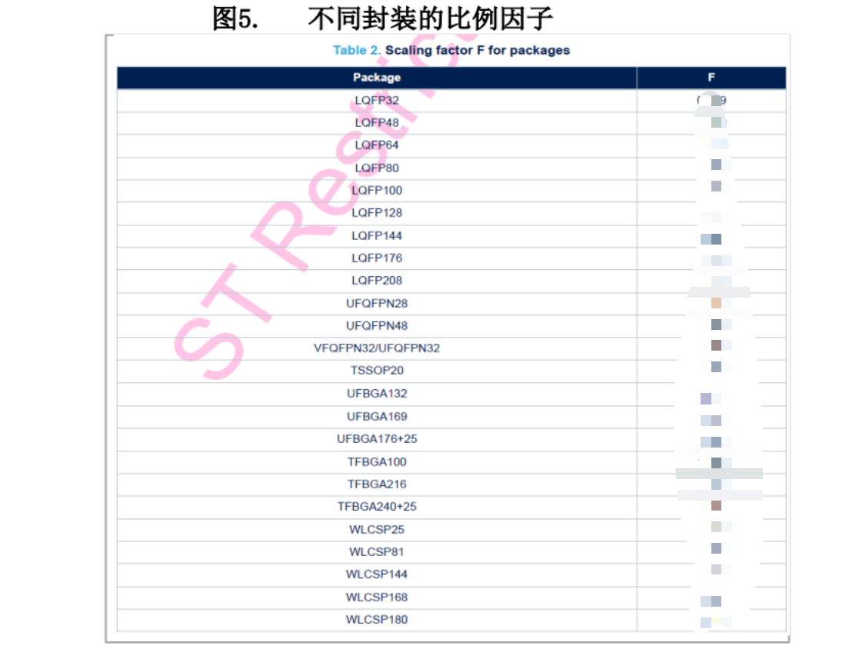
9 | STM32U575VGT6Q | 单片机 | LQFP-100 | ST(意法半导体)

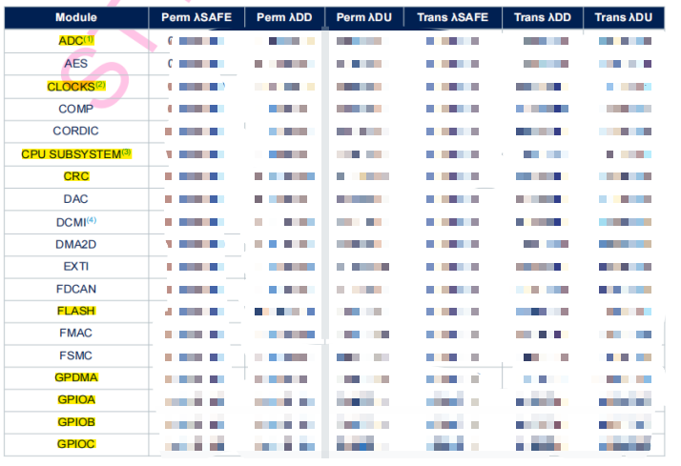

 |  |  |  |  |  |  |  |  |  | STM32U575VGT6Q封装为LQFP100,需要乘上比例因子***

失效率来源
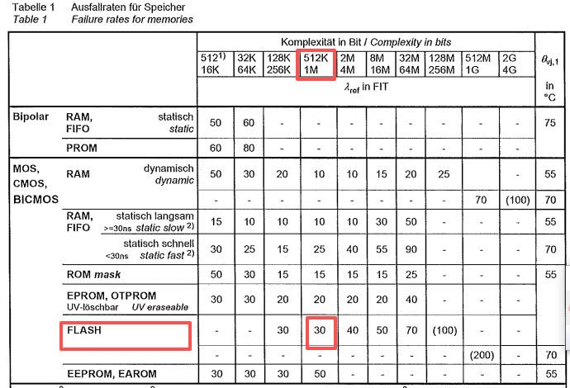
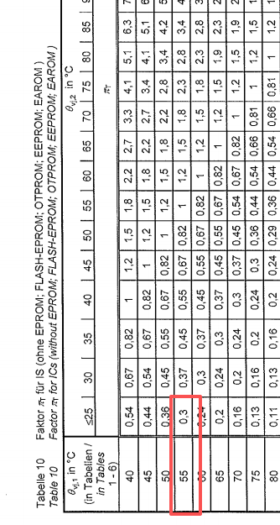
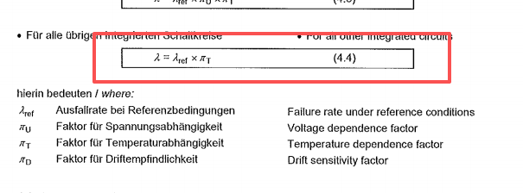
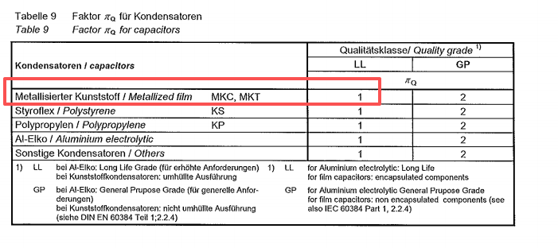
电容
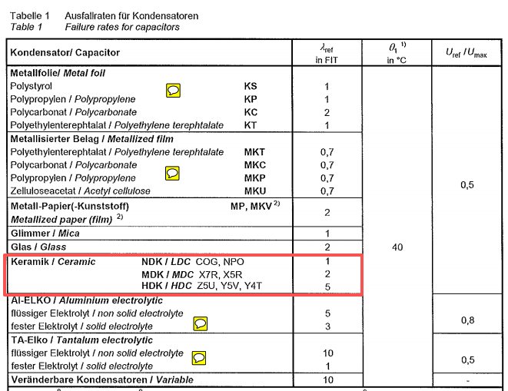
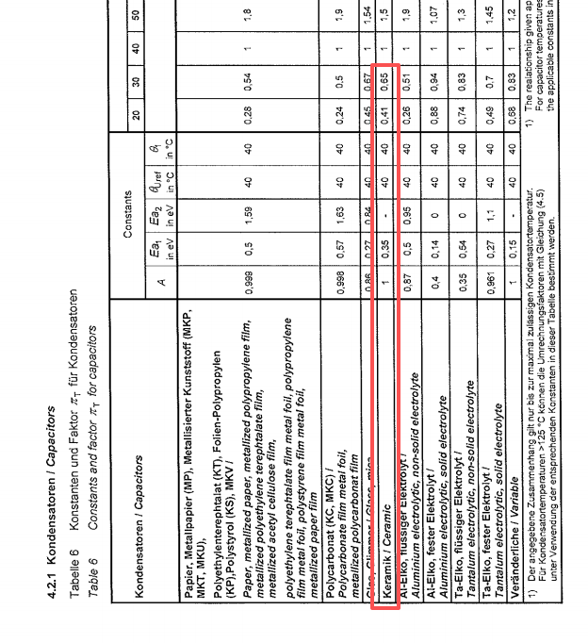
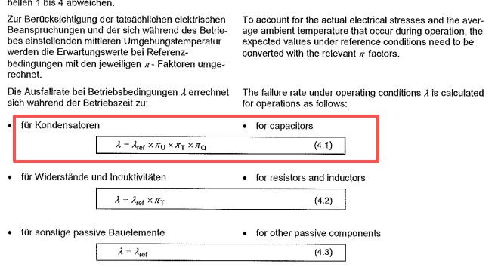

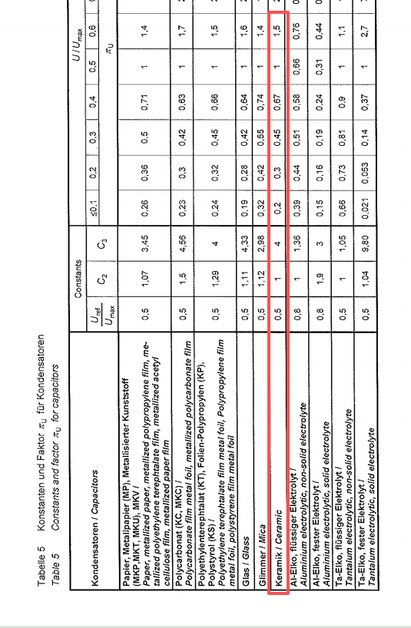

 | 例如：陶瓷电容100nF/50V |  | ℷref=2 | πU=3.3V/50V≤0.1=0.2 |  | πT=0.41 | πQ=1 | ℷ=2x0.2x0.41x1=0.164≈0.16
 |  | 陶瓷电容_390nF/16V |  | πU=3.3V/16V≤0.2=0.3 |  |  |  | ℷ=2x0.3x0.41x1=0.246≈0.25
 |  | 陶瓷电容_18pF/50V | ℷref=1

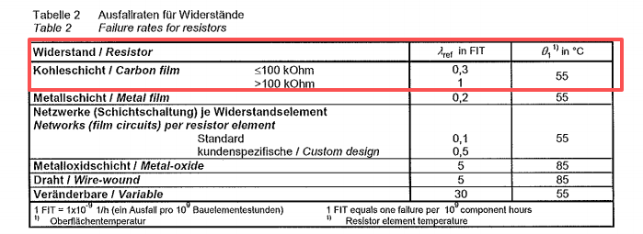
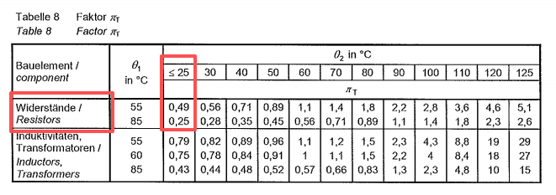
电阻
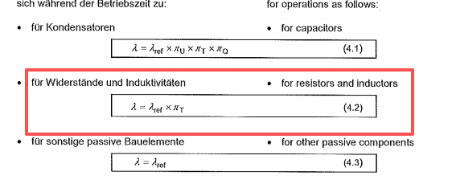

 | 例如：贴片电阻_150K |  | ℷref=1 | πT=0.49 | ℷ=0.49x1=0.49
 |  | 贴片电阻_10K | ℷref=0.3 |  | ℷ=0.49x0.3=0.147≈0.15

二极管
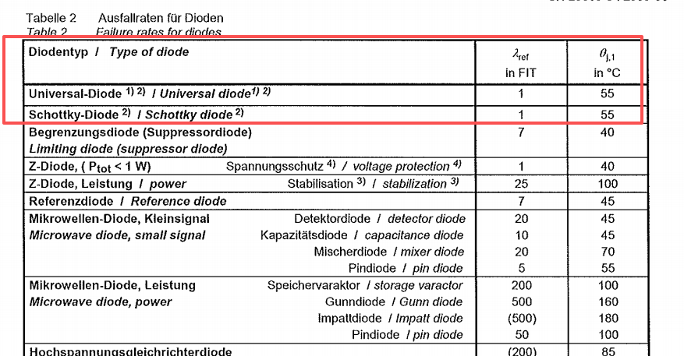

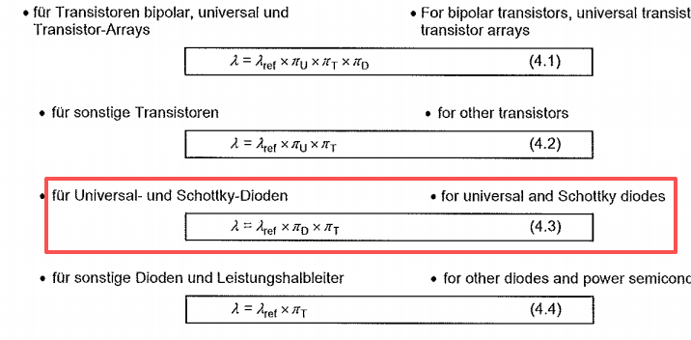
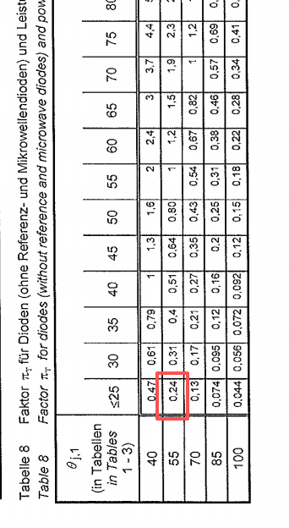
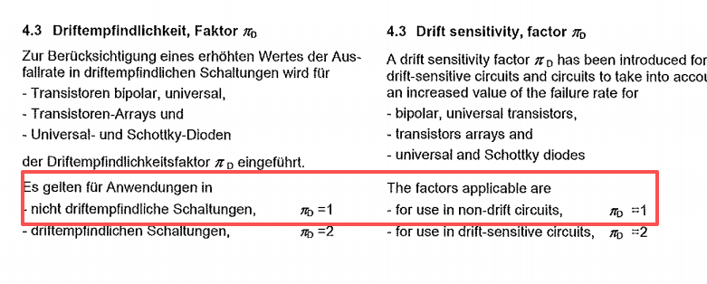

 | 例如：防反二极管_SL14PL-TP ℷ=ℷref*πD*πT=1x1x0.24=0.24

FLASH

